画面部品情報
アプリ課題(2025） |  |  | 画面ID | 画面名 |  |  |  | 作成日 | 作成者 | 更新日 | 更新者
 |  |  | 004_RecipeDisplay | レシピ表示 |  |  |  | 2024-12-31 | 福田 | 2025-07-21 | 福田

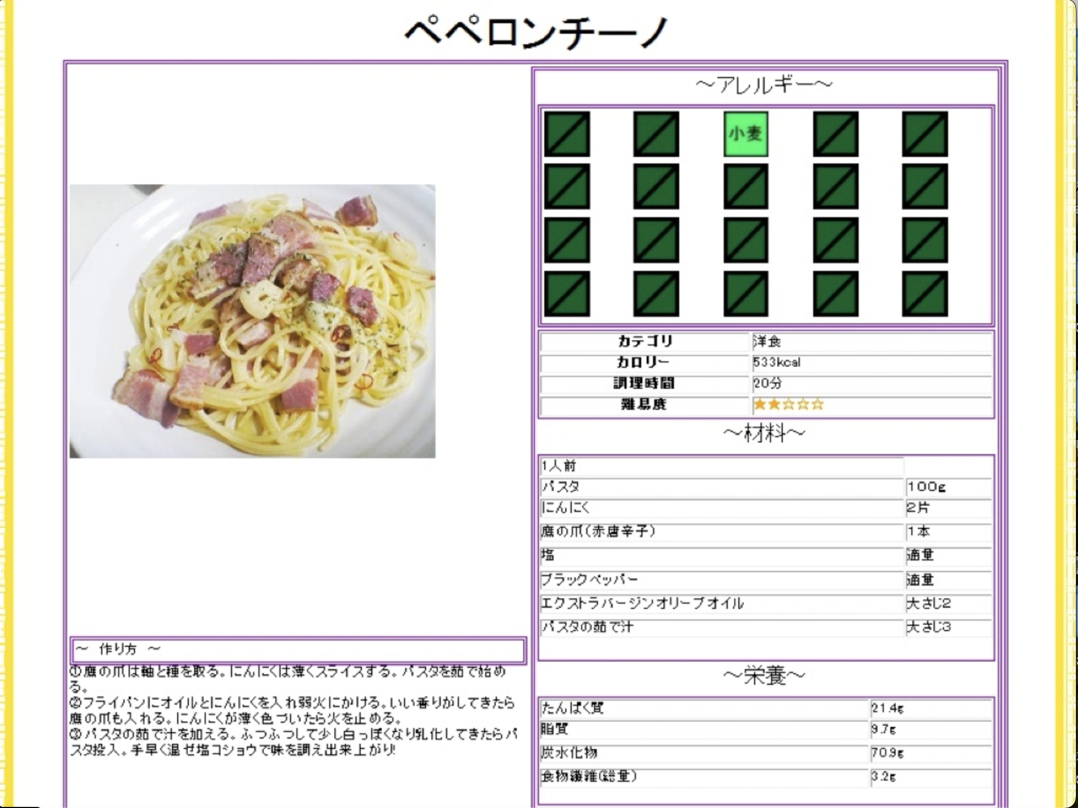
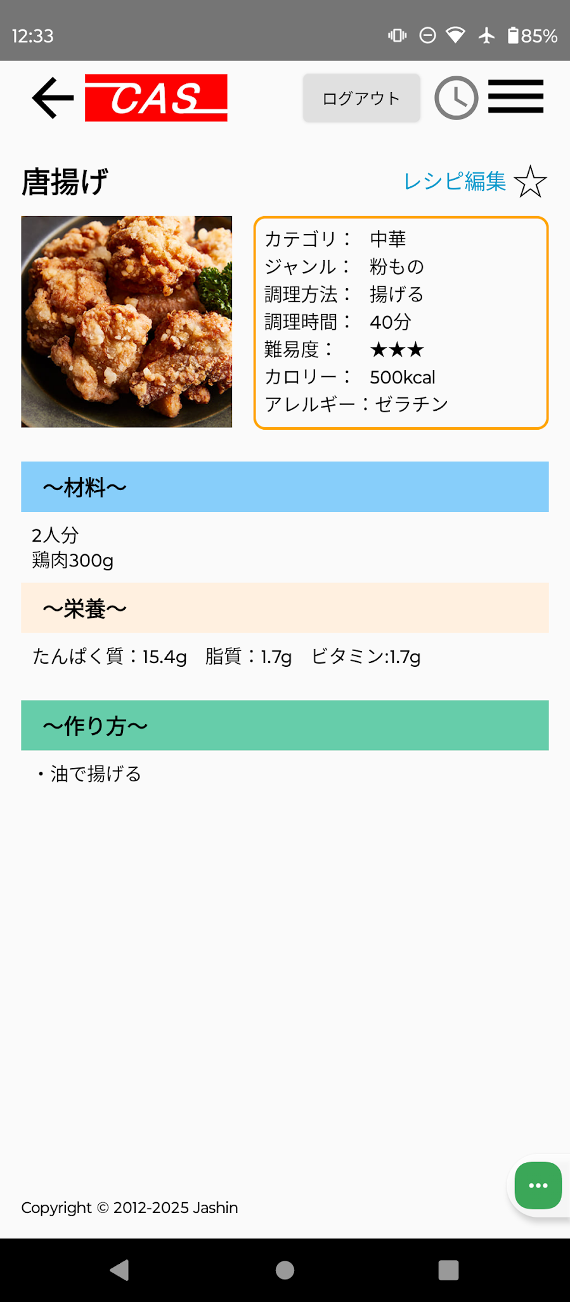
 | 1.【画面イメージ】
 | 【初期表示】 |  |  |  | 【スマホ版イメージ】 | ※黒の星マークでお気に入り済み、白の星マークでお気に入り未登録 |  | ※ログイン状態かつログインユーザが権限ありの時だけ、レシピ編集リンクを表示（16_レシピ登録更新を編集モードで開く）

 | 2.【機能概要】
 | 「03_料理検索結果」、「11_ユーザ管理画面(お気に入り料理の管理画面)」でレシピを選択された時に表示される画面。 レシピを表示のみで編集は不可。お気に入り登録の星についてはクリック時に更新処理を行う。

 | 3.【前の画面より受け取ったパラメータ】
 | パラメータ名 | データ型 | 桁数
 | 料理ID | 文字列 | 8桁

 | 4.【イベント情報】
 | イベント名 | 処理概要
 | 初期表示 | ログイン状態かつログインユーザが権限ありの時だけ、レシピ編集リンク、⭐︎（★）リンクを 表示させる。受け取った料理IDを元にレシピ情報を表示する。また表示した料理IDをcookie(セッションストレージ）に保管する。
 | レシピ編集リンクをクリック時 | クリック時、料理IDをキーとして、「16_レシピ登録更新」を編集モードで開く。
 | ⭐︎（★）リンクをクリック時 | クリック時、表示されている料理名の料理IDをお気に入り登録としてDB更新する。 更新後、現在の⭐︎（★）マークとは異なる⭐︎（★）へ更新すること。その後、再描画すること。

 | 5.【フォーム情報】 |  |  |  | 6.【DB情報】
 | 項目名 | 部品 | 備考 |  | 取得元テーブル | 取得列 | データ型 | 桁数 | 備考
 | ヘッダーメニュー | 参照：【画面設計】01_メニュー(サイドバー＆ヘッダー).xlsx

 | （料理情報）
 | 項目名 | 部品 | 備考 |  | 取得元テーブル | 取得列 | データ型 | 桁数 | 備考
 | 料理名 | ラベル | 受け取った料理IDに紐づく、料理名を表示する。 |  | レシピ | 料理名 | 文字列 | 30桁
 | レシピ編集 | リンクボタン | ログイン状態かつログインユーザが権限ありの時だけ表示される。 クリック時、「16_レシピ登録更新」を編集モードで開く。
 | ⭐︎ （★を表示しない場合） | リンクボタン | ログインユーザが対象行の料理IDをお気に入り登録していない場合は、表示する。未ログイン時は表示しない。 クリック時、現在行の料理名の料理IDをお気に入り登録としてDB登録する。登録後、★に切り替えること。 |  | ユーザお気に入りレシピ ユーザお気に入りレシピ | ユーザID 料理ID | 文字列 文字列 | 8桁 8桁 | ユーザお気に入りレシピへ新規登録する。
 | ★ （⭐︎を表示しない場合） | リンクボタン | ログインユーザが対象行の料理IDをお気に入り登録している場合は、表示する。未ログイン時は表示しない。 クリック時、現在行の料理名の料理IDをお気に入り登録としてDB更新する。更新後、⭐︎に切り替えること。 |  | ユーザお気に入りレシピ ユーザお気に入りレシピ | ユーザID 料理ID | 文字列 文字列 | 8桁 8桁 | ユーザお気に入りレシピより削除する。
 |  | アイコン | 受け取った料理IDに紐づく、料理画像を表示する。 （画像管理の方法を考える） |  | レシピ | 画像URL | 文字列 | TEXT | 画像リンクでfirebase storageから参照される
 | 警告文 | ラベル | ログインユーザのアレルギーが含まれる料理の場合、料理名の２段目に「アレルギーが含まれるレシピです。」と表示させる。 |  | ユーザ情報 ユーザ情報 ユーザ情報 ユーザ情報 ユーザ情報 | アレルギーID_1 アレルギーID_2 アレルギーID_3 アレルギーID_4 アレルギーID_5 | 数値 数値 数値 数値 数値 | 1桁 1桁 1桁 1桁 1桁
 | カテゴリ | ラベル | 受け取った料理IDに紐づく、カテゴリIDと定数一覧.カテゴリのDB値を紐づけて、定数一覧.カテゴリの定数名を表示させる、 |  | レシピ | カテゴリーID | 数値 | 1桁
 | ジャンル | ラベル | 受け取った料理IDに紐づく、ジャンルIDと定数一覧.ジャンルのDB値を紐づけて、定数一覧.ジャンルの定数名を表示させる。 |  | レシピ | ジャンルID | 数値 | 1桁
 | 調理方法 | ラベル | 受け取った料理IDに紐づく、調理方法IDと定数一覧.調理方法のDB値を紐づけて、定数一覧.調理方法の定数名を表示させる。 |  | レシピ | 調理方法ID | 数値 | 1桁
 | 調理時間 | ラベル | 受け取った料理IDに紐づく、調理時間（分）を表示させる。 |  | レシピ | 調理時間 | 数値 | 3桁 | 1-120分で表示される
 | 難易度 | ラベル | 受け取った料理IDに紐づく、難易度と定数一覧.難易度のDB値を紐づけて、定数一覧.難易度の定数名を表示させる。 |  | レシピ | 難易度 | 数値 | 1桁
 | カロリー | ラベル | 受け取った料理IDに紐づく、カロリー(kcal）を表示させる。 |  | レシピ | カロリー | 数値 | 4桁
 | アレルギー | ラベル | 受け取った料理IDに紐づく、アレルギーIDと定数一覧.アレルギーのDB値を紐づけて、定数一覧.アレルギーの定数名を表示させる。 |  | レシピアレルギー レシピアレルギー | 料理ID アレルギーID | 文字列 数値 | 8桁 1桁 | アレルギーIDで検索した結果の料理IDをレシピに結合させる。（レシピ.アレルギーID = レシピアレルギー.アレルギーID )

 | 〜材料〜
 | 項目名 | 部品 | 備考 |  | 取得元テーブル | 取得列 | データ型 | 桁数 | 備考
 | ○人前 | ラベル | 受け取った料理IDに紐づく、○人前を表示する。 |  | レシピ | ○人前 | int | 1桁
 | 材料 | ラベル | 受け取った料理IDに紐づく、材料を取得し、表示すること。 |  | レシピ | 材料 | text | 60000文字

 | 〜栄養〜
 | 項目名 | 部品 | 備考 |  | 取得元テーブル | 取得列 | データ型 | 桁数 | 備考
 | 栄養 | ラベル | 受け取った料理IDに紐づく、栄養を取得し、表示すること。 |  | レシピ | 栄養 | text | 60000文字

 | 〜作り方〜
 | 項目名 | 部品 | 備考 |  | 取得元テーブル | 取得列 | データ型 | 桁数 | 備考
 | 作り方 | ラベル | 受け取った料理IDに紐づく、作り方を取得し、表示すること。 |  | レシピ | 作り方 | text | 60000文字

old
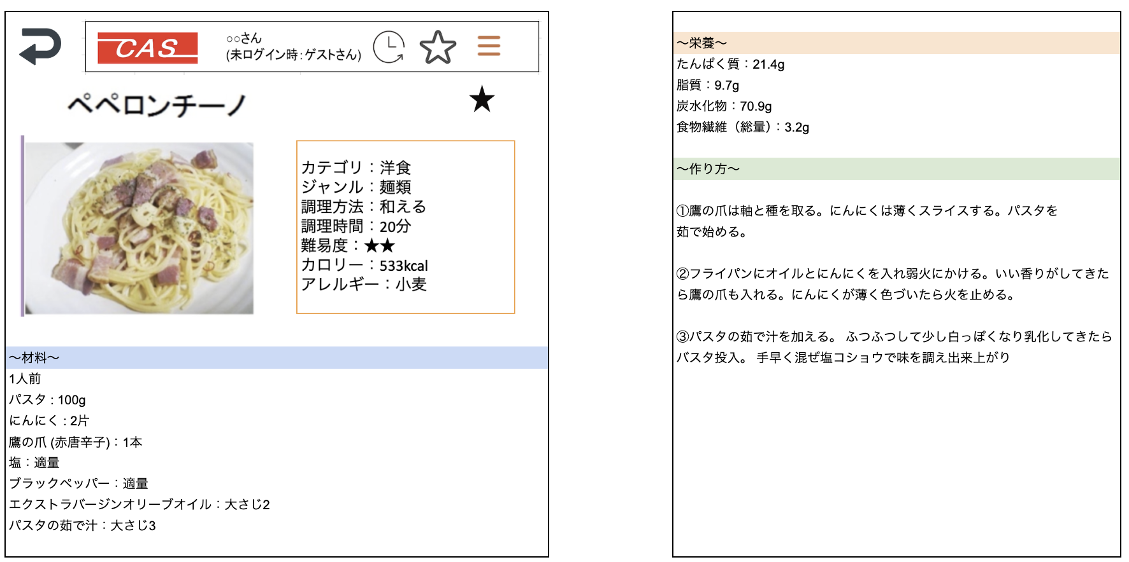
レシピ更新

